상품제안서
시그니처 리갈패드 A5 PP커버 박인쇄 | 상품코드: F26348

 |  |  |  |  |  |  | 02-412-0044 | www.easy1.co.kr
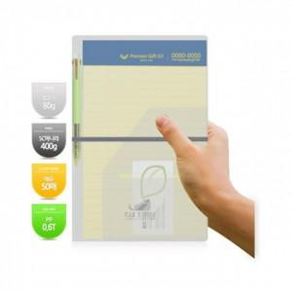

【상세/제작정보】 | ▶볼펜, 인덱스 미포함 제품입니다. 옵션에서 별도 구매 가능합니다. * 인쇄: 커버 박, 노트 박, 노트 스티커 별도 문의 * 노트색상 : 노랑(+0) / 흰색(+100) * 인덱스 : 500원 * 볼펜 : 220원 / 실크1도추가(+130)

【인쇄/포장옵션】 | 풀칼라, 기타 / 포장불가능

【공급단가】 | 수량 | 100~ | 300~ | 500~ | 1,000~ | 3,000~
*VAT별도 | 단가 | 2,870원 | 2,820원 | 2,760원 | 2,690원 | 2,640원

【상품 URL】 | https://dev.easy1.co.kr:443/src/goods_detail.php?gdno=26348

